每日異常總整理
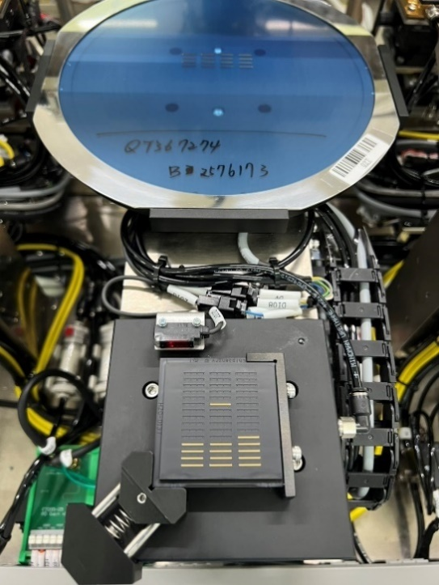
20250501 | LBT01 00:00 跳LBT4500已停止運作 03:49 AT2找不到任何Bar條 (Bar條在載台上 轉180度變成OCR在下面的方向)
 | LBT03 23:30 AT2跳找不到Bar條(噴飛) 03:27 AT2跳找不到Bar條(翻面 有影片)
 | LBT04 23:28 晶粒數量異常(Bar條有掃到34顆的) 04:40 AT2跳找不到Bar條(噴飛) 17:23 跳RS_kink2 時發現有一條沒被掃瞄到

20250502 | LBT02 05:00 左右機台停住(亮綠燈卻沒有做動，原因不明) (重新載出載入後繼續作業了)
 | LBT03 21:17 AT2 晶粒掃描不足(Bar條放太遠，工程有將掃描範圍加大) 00:02 OCR異常(按OK後軟體閃退，有回報工程
 | LBT04 22:22 AT2找不到任何Bar(噴飛) 01:03 AT2找不到任何Bar(噴飛)

20250503 | LBT03 02:49 QT368106目前連續出現3次RS-KINK2異常 剛聯絡RD工程 指示磨載台清潔 再繼續作業 觀察後續 07:45 QT368106-B2576391連續出現3次RS-KINK2異常 聯絡RD工程 指示磨載台清潔 再繼續作業, 之後又再連續出現兩次RS-KINK2異常,再次聯絡RD工程,後面AT1,AT2調整針壓,目前正常作業中。 16:41 AT1 無找到任何Bar (掉Bar) ( 掉落再機台內部地板的藍膜上
 | LBT04 18:41 AT2 無找到任何Bar (掉Bar) ( 掉落在黃金平台內側) 19:14 AT1 跳錯誤訊息 TASKERROR ExceptionAT1 機台停在那 23:04 客戶通知，請研發或技服調整成4- 1單站作業。
 | LBT02 08:45 無跳異常, 機台無故發呆沒作動, 是綠燈 19:21 無跳異常, 機台無故發呆沒作動, 是綠燈 20:00 無跳異常, 機台無故發呆沒作動, 是綠燈

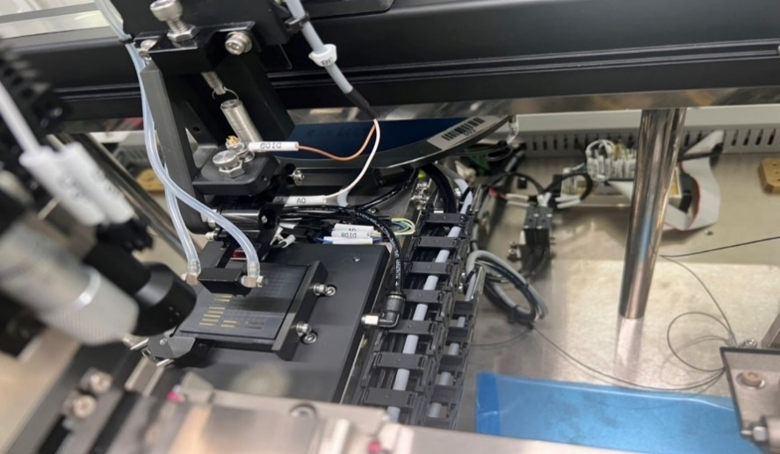
20250504 | LBT03 今晚LBT03 共發生三次無找到任何Bar ( 掉落在機台內)，AT1一次，AT2兩次。 11:16 點監控片的時候下針會導致bar條歪斜，影響影像獏湖及辨識不良的狀況。 19:55 黑盒左半邊的Bar條都沒掃到
 | LBT02 無故停機多次且無任何警報，有請研發看過且調過針壓，發生原因仍不明。

20250505 | LBT03 08:41 做監控溫度過高24.9 20:22 AT2 跳晶粒掃描不足 此Bar條正常無異常 掃描該Bar條的起始位置與該Bar條的起始位置不同導致掃描數量有缺漏 待工程處理 21:35 無故停機(機台綠燈無做動)
 | LBT02 23:16 AT2跳RS_Kink2 按完ok後接著跳第二站針座:請更換 已通值班,值班正在遠端處理 R1.R2.R3原數據為100586,工程更改歸零,目前正常作業
 | LBT04 22:12 跳出 測試機逾時 異常 QT368848-B2573137 1EA7-1E88(1E98異常晶粒 已單獨放置於Tray盒在異常品氮氣櫃) 已請工程處理完成 暫Hold原因:測試機逾時 異常 處長指示暫扣勿過站 待明日處理

20250506 | LBT03 04:01 QT367175-B2561889 發生找不到Bar條異常訊息 仔細查看為疊晶 已處理完成繼續作業

20250513 | LBT 01 QT370226_B2602757這片bar條嚴重歪斜(前兩片正常)， 有些甚至翻面黏在藍膜上，夜班工程表示可能是吸嘴有高低差， 並指示先停機。
 | LBT 03 跳過一次RS-K2，AT1翻過一次面； AT2頻繁跳「測試逾時異常，LD-SMU參數設定錯誤」， 經夜班工程指示重開軟體兩次仍無法排除。夜班工程表示AT2的NI機箱今日已斷線多次， 可能須檢查硬體是否要檢修。
 | LBT 04 AT1的Bar條噴飛過兩次。

20250522 | LBT04 掉BAR1-2位置~ 但軟體顯示有黏上去實際為掉落在AT1下面鋪好的藍膜上 05/22 08:27
 | LBT01 QT368889-B2607793 兩條Bar異常，原由：機台作業完成時，人員發現28條Bar，機台實際只掃描出26條，當下人員第二次掃描將黑盒內剩餘2條Bar載入重新掃描(結果只掃瞄出1條)，吸嘴將Bar條放到AT1平台時忽然噴飛，找了許久依然找不到，第三次將Bar條放入機台重新掃描發現Bar條偏黑掃不到，無法作業，目前只能先將做好的26條Bar Clear Bin，先做下一盒 ※此盒1條噴飛(找不到)、1條放回黑盒內(未作業)，待工程處理 05/22 03:45

